説明
 |  |  |  |  |  |  |  | データ運営者権限が必要です。 委員長様は7/１０までに登録を済ませてください。 新潟事務局側で権限を与えます。 抽出結果が表示されない等、トラブルがありましたら新潟事務局までお問い合わせください。
日本中体連柔道競技部 都道府県委員長 様 |  |  |  |  | 2016-07-01 | 版

参加校確認及びプログラム原稿作成ワークシート

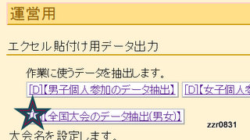
手順
①
 |  |  |  | 全中柔道新潟大会ホームページの「お申し込み」ページを開き、 「中学校柔道大会申し込みシステム」にログインし、左図の 【全国大会のデータ抽出（男女）］をクリックする

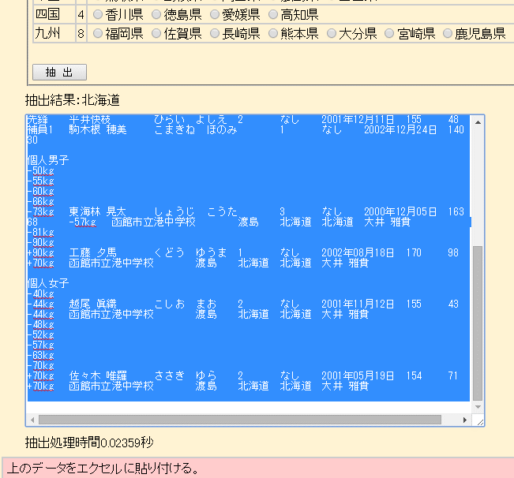
②
 |  |  |  |  |  |  | 抽出ボタンを押し、抽出結果全体をドラッグしてコピーする

ここに
ワンクリックして「ｃｔｒｌ ＋ ｖ」 または「貼り付ける」だけで都道府県代表確認一覧兼プログラムの原稿ができあがります。
③ | 貼り付け先で

④ | プロ原稿枠に
 |  | 男子団体と女子団体の集合写真をはる。

⑤ | プロ原稿枠を印刷し、参加校からの大会申込書と選手名等を照合する。→もし一致していない場合は、大会申込書（学校長押印）が正式なので、そちらに合わせて監督から「中学校柔道大会申し込みシステム」のデータを修正してもらう。変更がある場合は登録選手変更届で対応する。

⑥ | zenchu.judo2016@gmail.com |  | に送ってください。

 | 締め切り 7／31

貼り付け先
ここに
ワンクリックして「ｃｔｒｌ ＋ ｖ」 または「貼り付ける」だけで都道府県代表確認一覧兼プログラムの原稿ができあがります。

 | 川﨑章正

そのあとここをクリックすると都道府県代表一覧とプログラム原稿を確認できます。

プロ原稿枠
（様式16）
 |  |  |  |  |  |  |  |  |  |  |  | 選手団
男子団体代表
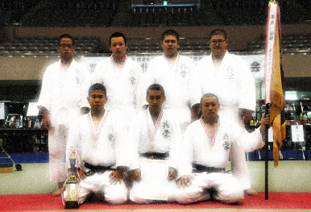
0 |  |  |  |  |  | 監督 |  |  |  | 各参加校から送られてきた集合写真 をここに貼り付けてください。
〒- |  | 0 |  |  |  |  | 0
これは見本です
順位 | 氏 名 |  | 学年 | 段位 | 生年月日 |  | 身長 |  | 体重
大 | 0 |  | 0 | 0 | 0 |  | 0.0 |  | 0.0
副 | 0 |  | 0 | 0 | 0 |  | 0.0 |  | 0.0
中 | 0 |  | 0 | 0 | 0 |  | 0.0 |  | 0.0
次 | 0 |  | 0 | 0 | 0 |  | 0.0 |  | 0.0
先 | 0 |  | 0 | 0 | 0 |  | 0.0 |  | 0.0
補1 | 0 |  | 0 | 0 | 0 |  | 0.0 |  | 0.0
補2 | 0 |  | 0 | 0 | 0 |  | 0.0 |  | 0.0

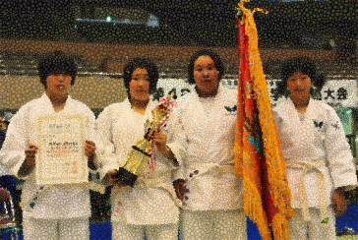
これは見本です
女子団体代表
0 |  |  |  |  |  | 監督 |  |  |  | 各参加校から送られてきた集合写真 をここに貼り付けてください。
〒- |  | 0 |  |  |  |  | 0
順位 | 氏 名 |  | 学年 | 段位 | 生年月日 |  | 身長 |  | 体重
大 | 0 |  | 0 | 0 | 0 |  | 0.0 |  | 0.0
中 | 0 |  | 0 | 0 | 0 |  | 0.0 |  | 0.0
先 | 0 |  | 0 | 0 | 0 |  | 0.0 |  | 0.0
補1 | 0 |  | 0 | 0 | 0 |  | 0.0 |  | 0.0

男子個人代表
階 級 |  | 学校名 |  |  | 氏 名 |  | 学年 | 段位 | 生年月日 |  | 身長 | 体重 | 監督 | 代理 | 代表 監督 | ○
５０ｋｇ |  | 0 |  |  | 0 |  | 0 | 0 | 0 |  | 0.0 | 0.0 | 0 |  |  | 代理監督と代表監督の欄はクリックして「○」を入力して下さい。
５５ｋｇ |  | 0 |  |  | 0 |  | 0 | 0 | 0 |  | 0.0 | 0.0 | 0
６０ｋｇ |  | 0 |  |  | 0 |  | 0 | 0 | 0 |  | 0.0 | 0.0 | 0
６６ｋｇ |  | 0 |  |  | 0 |  | 0 | 0 | 0 |  | 0.0 | 0.0 | 0
７３ｋｇ |  | 0 |  |  | 0 |  | 0 | 0 | 0 |  | 0.0 | 0.0 | 0
８１ｋｇ |  | 0 |  |  | 0 |  | 0 | 0 | 0 |  | 0.0 | 0.0 | 0
９０ｋｇ |  | 0 |  |  | 0 |  | 0 | 0 | 0 |  | 0.0 | 0.0 | 0
９０ｋｇ超 |  | 0 |  |  | 0 |  | 0 | 0 | 0 |  | 0.0 | 0.0 | 0

女子個人代表
階 級 |  | 学校名 |  |  | 氏 名 |  | 学年 | 段位 | 生年月日 |  | 身長 | 体重 | 監督 | 代理 | 代表 監督
４０kg |  | 0 |  |  | 0 |  | 0 | 0 | 0 |  | 0.0 | 0.0 | 0
４４kg |  | 0 |  |  | 0 |  | 0 | 0 | 0 |  | 0.0 | 0.0 | 0
４８ｋｇ |  | 0 |  |  | 0 |  | 0 | 0 | 0 |  | 0.0 | 0.0 | 0
５２ｋｇ |  | 0 |  |  | 0 |  | 0 | 0 | 0 |  | 0.0 | 0.0 | 0
５７ｋｇ |  | 0 |  |  | 0 |  | 0 | 0 | 0 |  | 0.0 | 0.0 | 0
６３ｋｇ |  | 0 |  |  | 0 |  | 0 | 0 | 0 |  | 0.0 | 0.0 | 0
７０ｋｇ |  | 0 |  |  | 0 |  | 0 | 0 | 0 |  | 0.0 | 0.0 | 0
７０ｋｇ超 |  | 0 |  |  | 0 |  | 0 | 0 | 0 |  | 0.0 | 0.0 | 0

貼り付け先に戻る

